Oyapock


BOLETIM HIDROLÓGICO DIÁRIO DA BACIA TRANSFRONTEIRIÇA DO RIO OIAPOQUE

 |  |  | DE | 2025-11-28 | A | 2025-12-04

 | Vazão (média diária) em m3 / s ; Altura de agua (média diária) em m

Data | Estação
 | Alikoto |  | Saut Chien |  | Camopi (Camp Mokata) |  | Estirao do Cricou |  | Saut Maripa
 | m3/s* | m** | m3/s* | m** | m3/s* | m** | m3/s | m | m3/s* | m**
2025-12-04 |  | 1.69 |  | 1.75 |  |  | 121.31 |  |  | 1.74
2025-12-03 |  | 1.7 |  | 1.76 |  | 1.18 | 124.23 |  |  | 1.75
2025-12-02 |  | 1.71 |  | 1.77 |  | 1.19 | 126.22 |  |  | 1.76
2025-12-01 |  | 1.72 |  | 1.78 |  | 1.19 | 128.44 |  |  | 1.78
2025-11-30 |  | 1.72 |  | 1.77 |  | 1.19 | 133.58 |  |  | 1.81
2025-11-29 |  | 1.73 |  | 1.77 |  | 1.21 | 138.9 | 3.21 |  | 1.84
2025-11-28 |  | 1.74 |  | 1.78 |  | 1.22 | 143.63 | 3.23 |  | 1.87

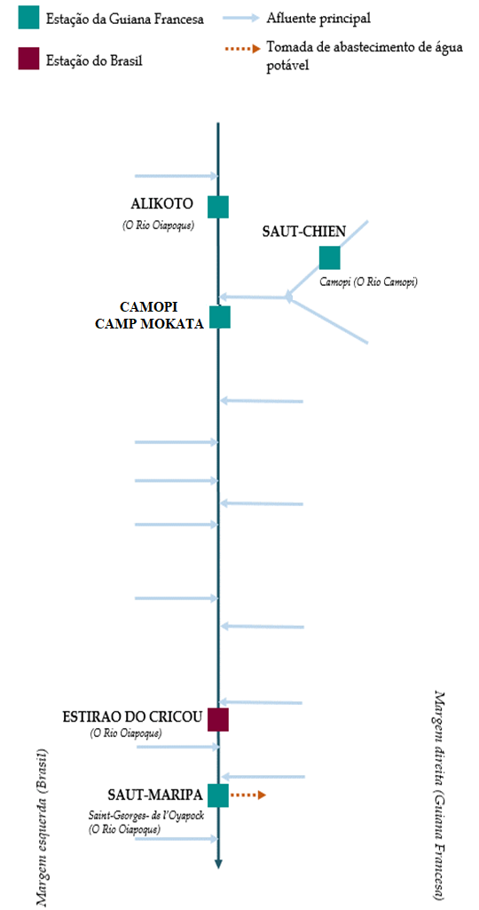
 | Vazão | Altura da água
4/25/2024
4/24/2024 | 777.28 | 3.16
4/23/2024 | 728.99 | 3.1
4/22/2024 | 741.29 | 3.12
4/21/2024 | 749.88 | 3.13
4/20/2024 | 789.89 | 3.18
4/19/2024 | 756 | 3.14

 | Vazão | Altura da água
4/25/2024
4/24/2024 | 235.67 | 2.79
4/23/2024 | 241.61 | 2.83
4/22/2024 | 253.15 | 2.91
4/21/2024 | 280.78 | 3.12
4/20/2024 | 286.07 | 3.16
4/19/2024 | 239.17 | 2.82

 | Vazão | Altura de agua
4/25/2024
4/24/2024 | 982.76 | 2.23
4/23/2024 | 950.8 | 2.18
4/22/2024 | 982.78 | 2.23
4/21/2024 | 1009.12 | 2.27
4/20/2024 | 1041.83 | 2.31
4/19/2024 | 942.11 | 2.16

 | Vazão | Altura da água
4/25/2024 | 1322.78 | 5.87
4/24/2024 | 1348.79 | 5.91
4/23/2024 | 1417.56 | 6.01
4/22/2024 | 1479.65 | 6.11
4/21/2024 | 1442.95 | 6.05
4/20/2024 | 1390.02 | 5.97
4/19/2024 | 1152.71 | 5.63

 | Vazão | Altura da água
4/25/2024
4/24/2024 | 1383.93
4/23/2024 | 1471.02 | 3.93
4/22/2024 | 1533.38 | 3.98
4/21/2024 | 1485.37 | 3.95
4/20/2024 | 1409.38 | 3.88
4/19/2024 | 1178.19 | 3.66

Fonte de dados:
Guiana Francesa : Banque HYDRO gerenciada pelo SCHAPI no âmbito do SIE da França (dados corrigidos) http://www.hydro.eaufrance.fr/
*Fluxo volumétrico médio diário transmitido via Hubeau (https://hubeau.eaufrance.fr/) a partir da base hydro (http://www.hydro.eaufrance.fr/)
**Média diária do nível instantâneo de água (dias com horários UTC) difundida via Hubeau (https://hubeau.eaufrance.fr/) a partir da base hydro (http://www.hydro.eaufrance.fr/)
Brazil: Base de dados HYDROWEB da Agencia Nacional de Aguas e Saneamento Basico (ANA) no quadro do SNIRH do Brasil
http://www.snirh.gov.br/hidroweb/apresentacao
Para qualquer solicitação ou comentário, por favor entre em contato com:
staff-bioplateaux@oieau.fr

